상품제안서
포인트 북 클립 | 상품코드: S42772

 |  |  |  |  |  | 02-713-8555 | www.synergygift.co.kr
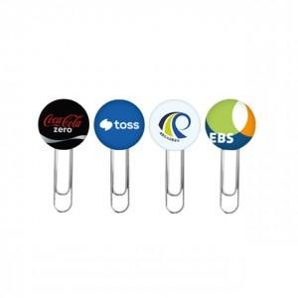 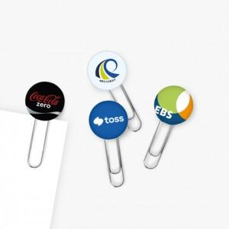

【상세/제작정보】 | <p><span style="font-size: 12pt;">1P - 1 가지 디자인 진행 가능</span></p><p><span style="font-size: 12pt;">2P - 2 가지 디자인 진행 가능</span></p><p><span style="font-size: 12pt;">3P - 3 가지 디자인 진행 가능</span></p><p><span style="font-size: 12pt;">&nbsp;</span></p><p><span style="font-size: 12pt;">* 디자인 데이터 제공 기준 / 별도 디자인이 필요한 경우 추가금 발생합니다.</span></p><p><span style="font-size: 12pt;">&nbsp;( 파일 제공 후 간단한 수정 편집은 가능 )</span></p>

【인쇄/포장옵션】 | 풀칼라 / 포장불가능

【공급단가】 | 수량 | 100~ | 300~ | 500~ | 1,000~
*VAT별도 | 1P | 1,100원 | 1,010원 | 970원 | 930원
 | 2P | 2,100원 | 2,000원 | 1,900원 | 1,800원
 | 3P | 3,100원 | 3,000원 | 2,850원 | 2,700원

【상품 URL】 | https://www.synergygift.co.kr:443/src/goods_detail.php?gdno=42772

